23년12월28일
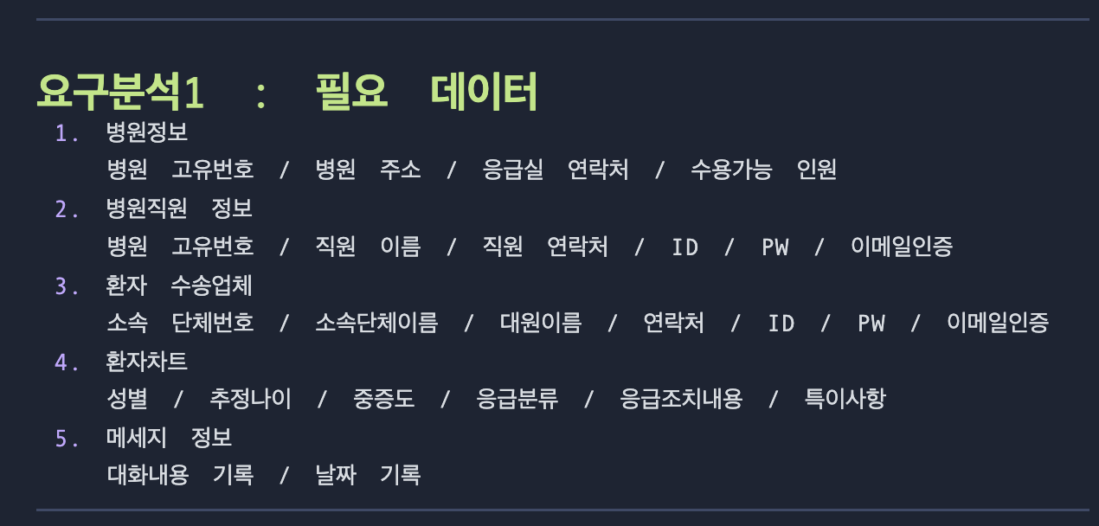

병원 테이블 |  | 응급소속단체 |  | 직원테이블 | 환자정보 | 메세지테이블
병원고유번호 |  | 소속단체 고유번호 |  | 병원/소속 고유번호 | 성별 | 매칭번호
병원명 |  | 소속단체명 |  | 병원/소속 명 | 추정나이 | 날짜
주소 |  |  |  | ID | 중증도 | 병원직원ID
연락처 |  |  |  | password | 응급분류 | 응급직원ID
수용가능배드 |  |  |  | 이름 | 응급조치내용 | 파일이름
 |  |  |  | 연락처 | 특이사항
 |  |  |  | 이메일

 | 1 | 0.*
병원,응급소속 |  |  | 직원

병원은 직원을 여려명 가질 수 있다 |  |  | 직원은 최소 1개의 병원고유번호나 소속 고유번호를 가져야 한다
병원은 직원을 한명도 가질 수 없을 수 있다 |  |  | 직원은 병원고유번호나 소속고유번호를 0개나 1개 초과로 가질 수 없다

 | 1 | 0.*
병원,응급소속 |  |  | 환자

병원및 소속은 1명 이상 의 환자를 가질 수 있다 |  |  | 환자는 0개의 병원 및 응급 소속을 가질 수 없다
병원 및 소속은 0명의 환자를 가질 수 있다 |  |  | 환자는 1개 초과의 병원 및 응급 소속을 가질 수 없다

 | 0.* | 2
메세지정보 |  |  | 직원

메세지정보는 구급과 병원직원이 매칭되야 생성된다 |  |  | 직원은 메세지 정보가 없을 수 있고 1개이상 가질 수 있다

ERD
